Лист1
 |  |  | Магазин «Бисер, Бусинка, Страз» чешский бисер оптом, с доставкой по России http://biser-businka-strass-18.com http://okeanbusin.ru |  |  | Товар в наличии на складе, так же работаем под заказ. |  | опт: +7 499 157-6590 опт: +7 499 157-3151 заказ отправлять на адрес: optotdel18@yandex.ru

Бланк-заказа: |  |  | Камни Preciosa 719-39-213/01 MC Chaton MAXIMA ss16, Чехия
ФИО, организация, адрес:
Фасовка: |  |  | 720штук (5 гросс), 1440 (10 гросс) цена указана за 144шт (1 гросс). Минимальный заказ от 5 гросс
Валюта расчёта: Доллар |  |  |  |  |  | $- | $- | $- | наличие | 0.00
Картинка | П/ № | Артикул | Цвет | размер | упаковка | Цена при покупке только шатонов на сумму: |  |  |  | Заказ 1 ед.=1уп.
 |  |  |  |  |  | от 5 000р | От 10000 руб | От 15 000руб
 |  |  |  |  |  | Цена при покупке вместе с бисером:
 |  |  |  |  |  | от 10 до 30 кг | от 30 до 50 кг | от 50 кг

Chaton Rose MAXIMA in Sew-On Cup (цап розочкой)
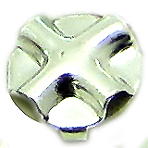 |  | форма цапа с обратной стороны
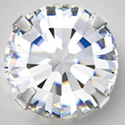 |  | 719-39-213 | Crystal 00030 в серебре | ss16 | 144 шт. | $11.13 | $10.48 | $9.82

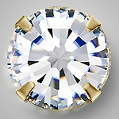 |  | 719-39-213 | Crystal в золоте | ss16 | 144 шт. | $11.13 | $10.48 | $9.82

 |  | 719-39-213 | Topaz 10070 в серебре | ss16 | 144 шт. | $13.17 | $12.40 | $11.62

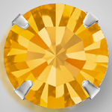 |  | 719-39-213 | Topaz 10070 в золоте | ss16 | 144 шт. | $13.17 | $12.40 | $11.62

 |  | 719-39-213 | Sun 90310 в серебре | ss16 | 144 шт. | $13.17 | $12.40 | $11.62

 |  | 719-39-213 | Smoked Topaz в золоте | ss16 | 144 шт. | $13.17 | $12.40 | $11.62

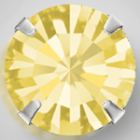 |  | 719-39-213 | Jonquil 80100 в серебре | ss16 | 144 шт. | $13.17 | $12.40 | $11.62

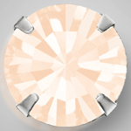 |  | 719-39-213 | Gold Quartz 00530 в серебре | ss16 | 144 шт. | $13.17 | $12.40 | $11.62

 |  | 719-39-213 | Rose Opal в серебре | ss16 | 144 шт. | $13.17 | $12.40 | $11.62

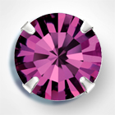 |  | 719-39-213 | Amethyst в серебре | ss16 | 144 шт. | $13.17 | $12.40 | $11.62

 |  | 719-39-213 | Jet 23980 в серебре | ss16 | 144 шт. | $13.17 | $12.40 | $11.62

 |  | 719-39-213 | Aquamarine в серебре | ss16 | 144 шт. | $13.17 | $12.40 | $11.62

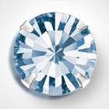 |  | 719-39-213 | Light Sapphire в серебре | ss16 | 144 шт. | $13.17 | $12.40 | $11.62

 |  | 719-39-213 | Montana в серебре | ss16 | 144 шт. | $13.17 | $12.40 | $11.62

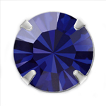 |  | 719-39-213 | Dark Indigo серебре | ss16 | 144 шт. | $13.17 | $12.40 | $11.62

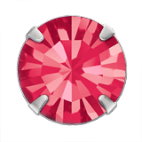 |  | 719-39-213 | Indian Pink серебре | ss16 | 144 шт. | $13.17 | $12.40 | $11.62

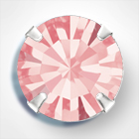 |  | 719-39-213 | Light Rose в серебре | ss16 | 144 шт. | $13.17 | $12.40 | $11.62

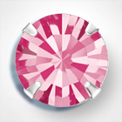 |  | 719-39-213 | Rose в серебре | ss16 | 144 шт. | $13.17 | $12.40 | $11.62

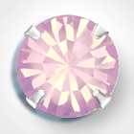 |  | 719-39-213 | Rose Opal в серебре | ss16 | 144 шт. | $13.17 | $12.40 | $11.62

 |  | 719-39-213 | Emerald в серебре | ss16 | 144 шт. | $13.17 | $12.40 | $11.62

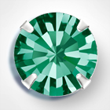 |  | 719-39-213 | Blue Zircon в серебре | ss16 | 144 шт. | $13.17 | $12.40 | $11.62

 |  | 719-39-213 | Peridot в серебре | ss16 | 144 шт. | $13.17 | $12.40 | $11.62

 |  | 719-39-213 | Fuchsia в серебре | ss16 | 144 шт. | $13.17 | $12.40 | $11.62

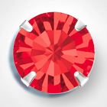 |  | 719-39-213 | Light siam в серебре | ss16 | 144 шт. | $13.17 | $12.40 | $11.62

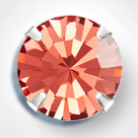 |  | 719-39-213 | Padparadscha в серебре | ss16 | 144 шт. | $13.17 | $12.40 | $11.62

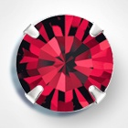 |  | 719-39-213 | Siam в серебре | ss16 | 144 шт. | $13.17 | $12.40 | $11.62

в начало >>

